Reference for merpay
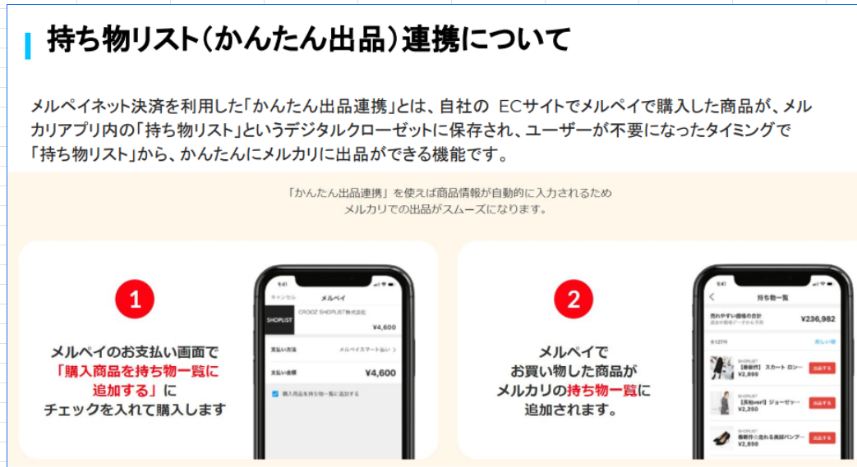
持ち物リスト(かんたん出品) 連携について

メルペイネット決済を利用した 「かんたん出品連携」とは、自社のECサイトでメルペイで購入した商品が、
メルカリアプリ内の「持ち物リスト」 というデジタルクローゼットに保存され、
ユーザーが不要になったタイミングで「持ち物リスト」から、かんたんにメルカリに出品ができる機能です。
「かんたん出品連携」を使えば商品情報が自動的に入力されるためメルカリでの出品がスムーズになります。

About linking with inventory list (easy listing)

Easy Listing Integration using Merpay Net Payment is a feature that allows users to store items purchased with Merpay on their own e-commerce site
in a digital closet called "Inventory List" within the Mercari app, and easily list the item on Mercari from the "Inventory List" when they no longer need it.
With "Easy Listing Integration," item information is automatically entered, making listing on Mercari smoother.

Check "Add purchased item to inventory list" on the Merpay payment screen and make the purchase.
Items purchased with Merpay will be added to your Mercari inventory.

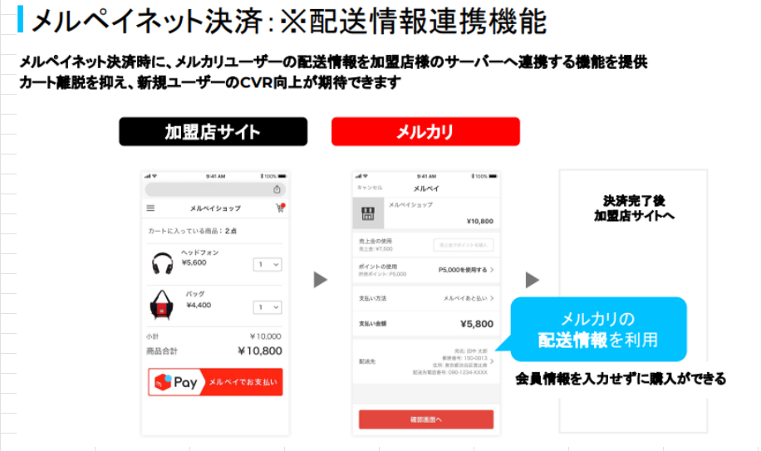
メルペイネット決済: ※配送情報連携機能

メルペイネット決済時に、メルカリユーザーの配送情報を加盟店様のサーバーへ連携する機能を提供
カート離脱を抑え、新規ユーザーのCVR向上が期待できます

Merpay Net Payment: *Shipping information linking function

When making a Merpay Net payment, we provide a function that links Mercari users' shipping information to the affiliated store's server
This is expected to reduce cart abandonment and improve the CVR of new users
Once payment is complete, you will be directed to the affiliated store's website

You can make a purchase without entering your membership information by using Mercari's shipping information

